接口目录
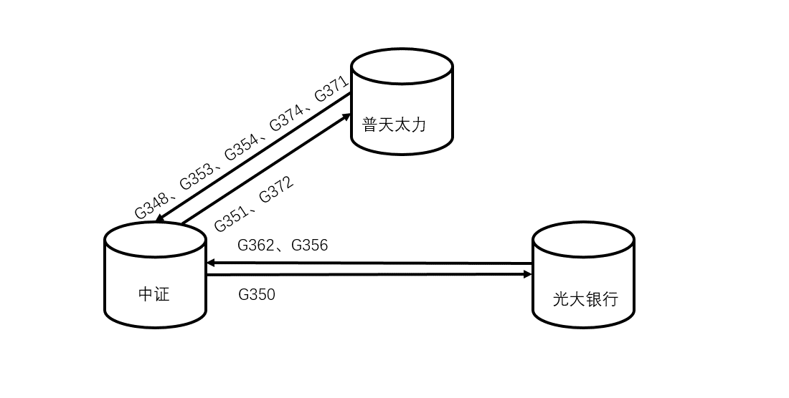

G348 | 推送客户额度信息 | 客户信息 企业信息 额度
G350 | 客户网贷易额度查询
G371 | 推送经销商数据清单
G372 | 推送意向担保客户清单
G351 | 推送贷款审核不通过名单 | 黑名单
G353 | 订单融资申请转发中证 | 订单表
G362 | 订单取消通知
G356 | 订单进度查询
G354 | 放款通知推送中证 | 合同 合同担保关联表 借据表
G374 | 推送还款信息 | 借据还款

